Solicitud gráfica
 | Área: | Matemáticas |  |  | Fecha:
 | Grado: | 9 |  |  | 2016-03-22
 | Título del tema: | Cuerpos geometricos |  |  | ¿Cuaderno de estudio o recurso? | Cuaderno de Estudio
 | Editor: | Cristhian Bello Rivera

 | Código guión o recurso: | MA_09_11_CO | ← Para determinar este código, visite la hoja de Ayuda
 |  |  |  |  | ESPECIFICACIÓN DE ARCHIVOS A ENTREGAR
Núm. | Archivo Shutterstock o ruta en web | Imagen para: | Tipo | Formato | Nombre imagen SMALL | Tamaño imagen SMALL | Nombre imagen ZOOM | Tamaño imagen ZOOM | Descripción | Observaciones
IMG01 | Ver descripción | Cuaderno de Estudio | Ilustración | Vertical | MA_09_11_CO_IMG01_small | 526 x 370 px | MA_09_11_CO_IMG01_zoom | 800 x 600 px | 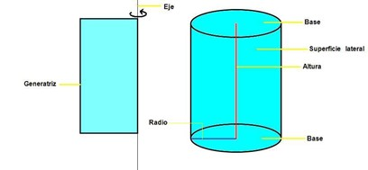
IMG02 | Ver descripción | Cuaderno de Estudio | Ilustración | Vertical | MA_09_11_CO_IMG02_small | 526 x 370 px | MA_09_11_CO_IMG02_zoom | 800 x 600 px | 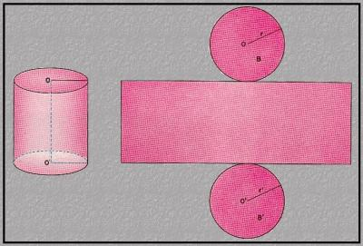
IMG03 | Ver descripción | Cuaderno de Estudio | Ilustración | Vertical | MA_09_11_CO_IMG03_small | 526 x 370 px | MA_09_11_CO_IMG03_zoom | 800 x 600 px | 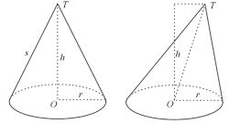
IMG04 | Ver descripción | Cuaderno de Estudio | Ilustración | Vertical | MA_09_11_CO_IMG04_small | 526 x 370 px | MA_09_11_CO_IMG04_zoom | 800 x 600 px | 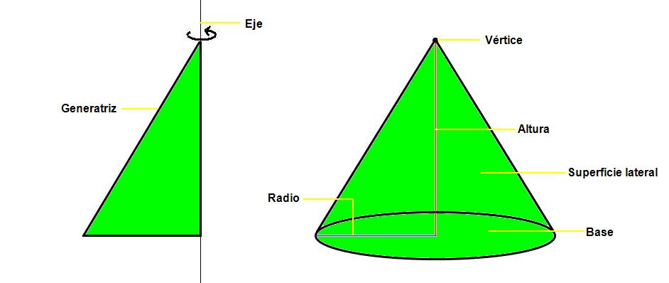
IMG05 | Ver descripción | Cuaderno de Estudio | Ilustración | Vertical | MA_09_11_CO_IMG05_small | 526 x 370 px | MA_09_11_CO_IMG05_zoom | 800 x 600 px
IMG06 | Ver descripción | Cuaderno de Estudio | Ilustración | Vertical | MA_09_11_CO_IMG06_small | 526 x 370 px | MA_09_11_CO_IMG06_zoom | 800 x 600 px
IMG07 | Ver descripción | Cuaderno de Estudio | Ilustración | Vertical | MA_09_11_CO_IMG07_small | 526 x 370 px | MA_09_11_CO_IMG07_zoom | 800 x 600 px | 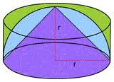
IMG08 | Ver descripción | Cuaderno de Estudio | Ilustración | Vertical | MA_09_11_CO_IMG08_small | 526 x 370 px | MA_09_11_CO_IMG08_zoom | 800 x 600 px | 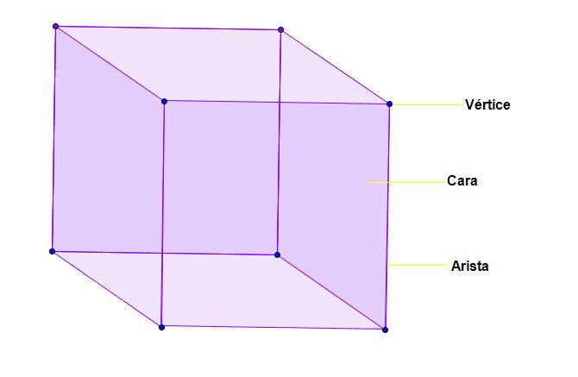
IMG09 | 117150046 | Cuaderno de Estudio | Fotografía | Vertical | MA_09_11_CO_IMG09_small | 526 x 370 px | MA_09_11_CO_IMG09_zoom | 800 x 600 px | 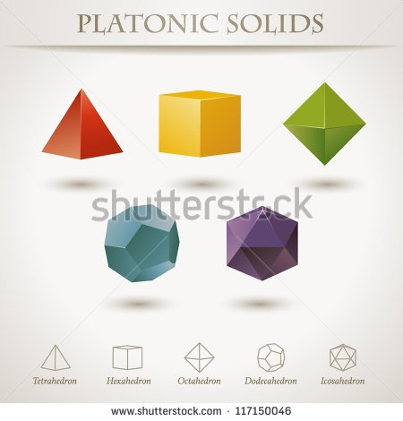
IMG10 | 34290805 | Cuaderno de Estudio | Fotografía | Vertical | MA_09_11_CO_IMG10_small | 526 x 370 px | MA_09_11_CO_IMG10_zoom | 800 x 600 px | 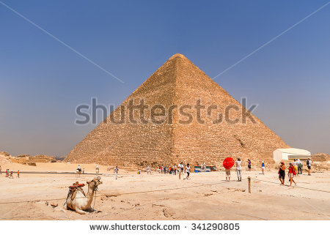
IMG11 | Ver descripción | Cuaderno de Estudio | Ilustración | Vertical | MA_09_11_CO_IMG11_small | 526 x 370 px | MA_09_11_CO_IMG11_zoom | 800 x 600 px | 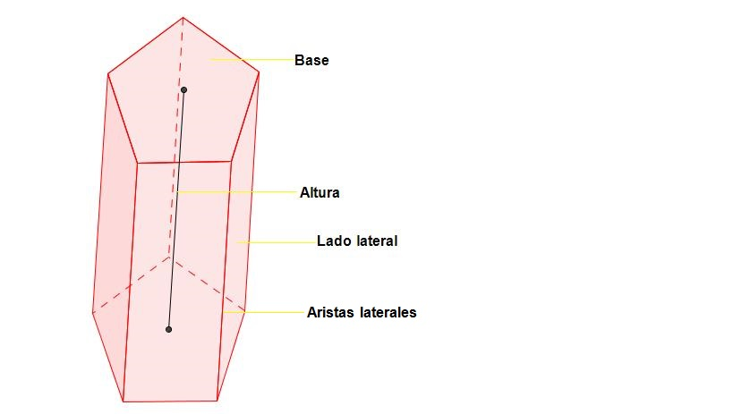
IMG12 | Ver descripción | Cuaderno de Estudio | Ilustración | Vertical | MA_09_11_CO_IMG12_small | 526 x 370 px | MA_09_11_CO_IMG12_zoom | 800 x 600 px
IMG13 | Ver descripción | Cuaderno de Estudio | Ilustración | Vertical | MA_09_11_CO_IMG13_small | 526 x 370 px | MA_09_11_CO_IMG13_zoom | 800 x 600 px | 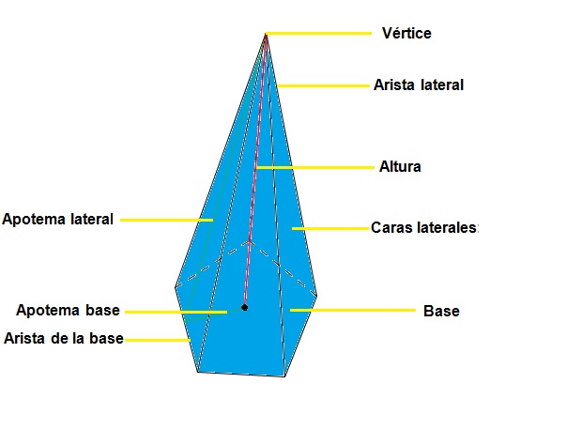
IMG14 | Ver descripción | Cuaderno de Estudio | Ilustración | Vertical | MA_09_11_CO_IMG14_small | 526 x 370 px | MA_09_11_CO_IMG14_zoom | 800 x 600 px | 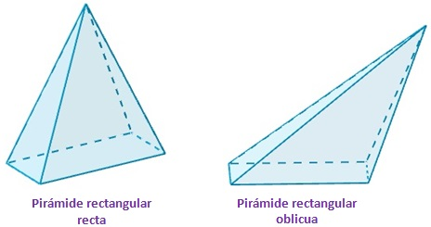
IMG15 | Ver descripción | Cuaderno de Estudio | Ilustración | Vertical | MA_09_11_CO_IMG15_small | 526 x 370 px | MA_09_11_CO_IMG15_zoom | 800 x 600 px | 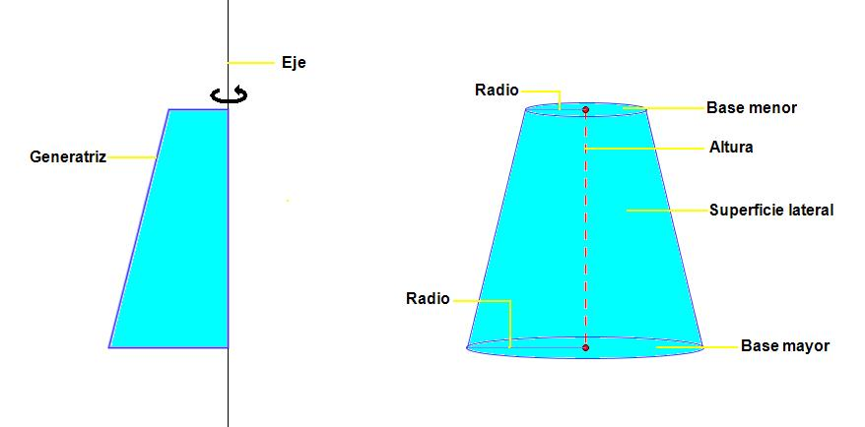
IMG16 | Ver descripción | Cuaderno de Estudio | Ilustración | Vertical | MA_09_11_CO_IMG16_small | 526 x 370 px | MA_09_11_CO_IMG16_zoom | 800 x 600 px | 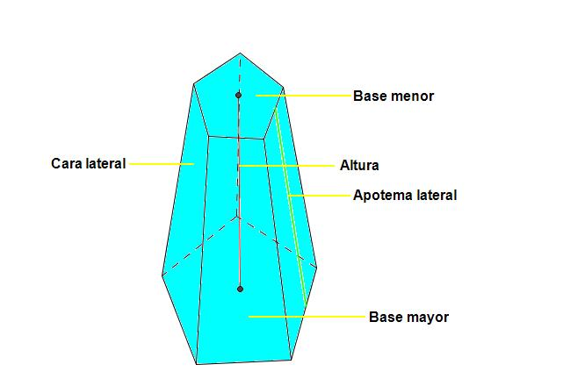
IMG17 | 83735404 | Cuaderno de Estudio | Fotografía | Vertical | MA_09_11_CO_IMG17_small | 526 x 370 px | MA_09_11_CO_IMG17_zoom | 800 x 600 px | 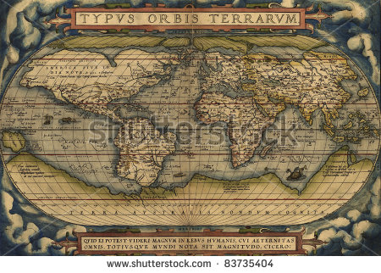
IMG18 | 137165015 | Cuaderno de Estudio | Ilustración | Vertical | MA_09_11_CO_IMG18_small | 526 x 370 px | MA_09_11_CO_IMG18_zoom | 800 x 600 px |  | Si es posible resalar los meridianos y paralelos que se señalan con las flechas.
IMG19 | 144896830 | Cuaderno de Estudio | Ilustración | Vertical | MA_09_11_CO_IMG19_small | 526 x 370 px | MA_09_11_CO_IMG19_zoom | 800 x 600 px |  | 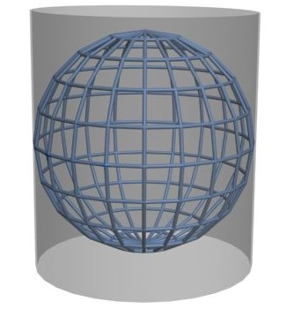 Circunscribir sobre el planeta tierra un cilindro como en la imagen que se presenta en esta casilla, rem´plazando la esfera por la tierra
IMG20 | 1299602879 | Cuaderno de Estudio | Fotografía | Vertical | MA_09_11_CO_IMG20_small | 526 x 370 px | MA_09_11_CO_IMG20_zoom | 800 x 600 px | 
IMG21 | 144896830 | Cuaderno de Estudio | Ilustración | Vertical | MA_09_11_CO_IMG21_small | 526 x 370 px | MA_09_11_CO_IMG21_zoom | 800 x 600 px |  | 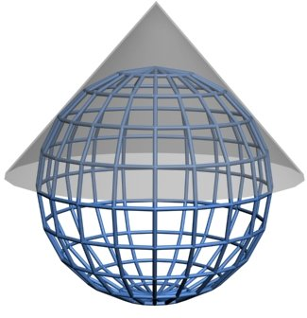 Sobre la imagen del planeta tierra dibujar un cono como se muestra en la figura de esta casilla
IMG22 | 22768246 | Cuaderno de Estudio | Ilustración | Vertical | MA_09_11_CO_IMG22_small | 526 x 370 px | MA_09_11_CO_IMG22_zoom | 800 x 600 px | 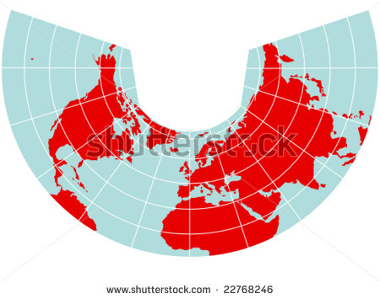
IMG23 | Ver descripción | Cuaderno de Estudio | Ilustración | Vertical | MA_09_11_CO_IMG23_small | 526 x 370 px | MA_09_11_CO_IMG23_zoom | 800 x 600 px | 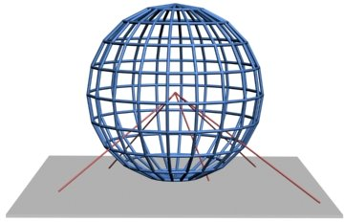 | Dibujar una esfera y desde el centro porverctar los rayos sobre unplano
IMG24 | 22769116 | Cuaderno de Estudio | Fotografía | Vertical | MA_09_11_CO_IMG24_small | 526 x 370 px | MA_09_11_CO_IMG24_zoom | 800 x 600 px

